2020_03_data
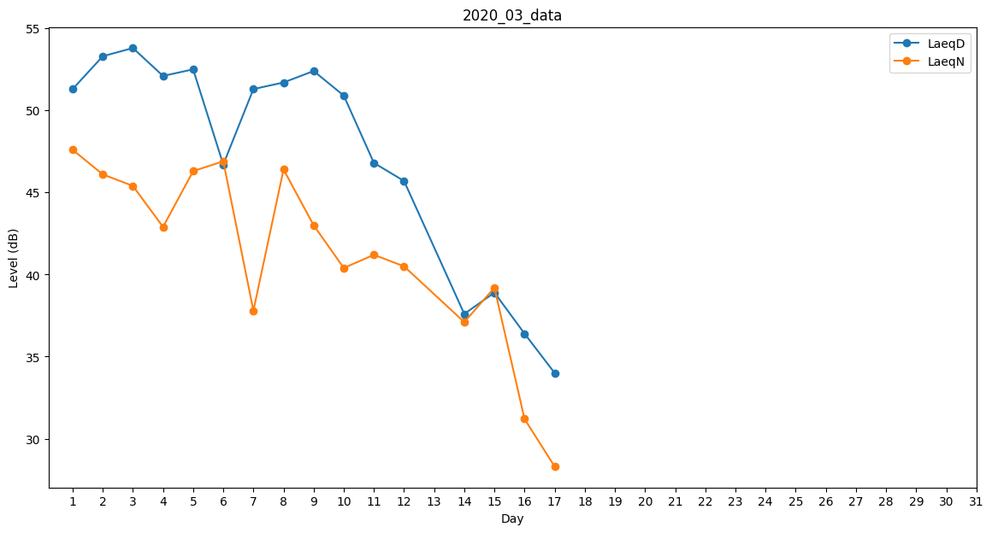
Day | LaeqD | LaeqN
1 | 51.3 | 47.6
2 | 53.3 | 46.1
3 | 53.8 | 45.4
4 | 52.1 | 42.9
5 | 52.5 | 46.3
6 | 46.7 | 46.9
7 | 51.3 | 37.8
8 | 51.7 | 46.4
9 | 52.4 | 43
10 | 50.9 | 40.4
11 | 46.8 | 41.2
12 | 45.7 | 40.5
13 | 48.9 | 0
14 | 37.6 | 37.1
15 | 38.9 | 39.2
16 | 36.4 | 31.2
17 | 34 | 28.3
18 | 35.4 | 0
19 | 36.4 | 0
20 | 25.5 | 0
21 | 0 | 0
22 | 0 | 0
23 | 0 | 0
24 | 31.1 | 0
25 | 0 | 0
26 | 0 | 0
27 | 0 | 0
28 | 34.5 | 0
29 | 0 | 0
30 | 0 | 0
31 | 26.5 | 0

